説明
FA-M3/F3RP61 共有リレー/共有レジストリ設定

シートについて
シート名 | シート概要
説明 | このシートです。まずはじめに読んでください。
更新履歴 | 更新履歴を記録しておくシートです。変更するたびに記録をしてください。
基本設定 | 共有リレー/共有レジストリの基本的な設定を行うシートです。
共有リレー | 共有リレーと拡張共有リレーを定義するシートです。
共有レジスタ | 共有レジスタと拡張共有レジスタを定義するシートです。

WideField3における設定について

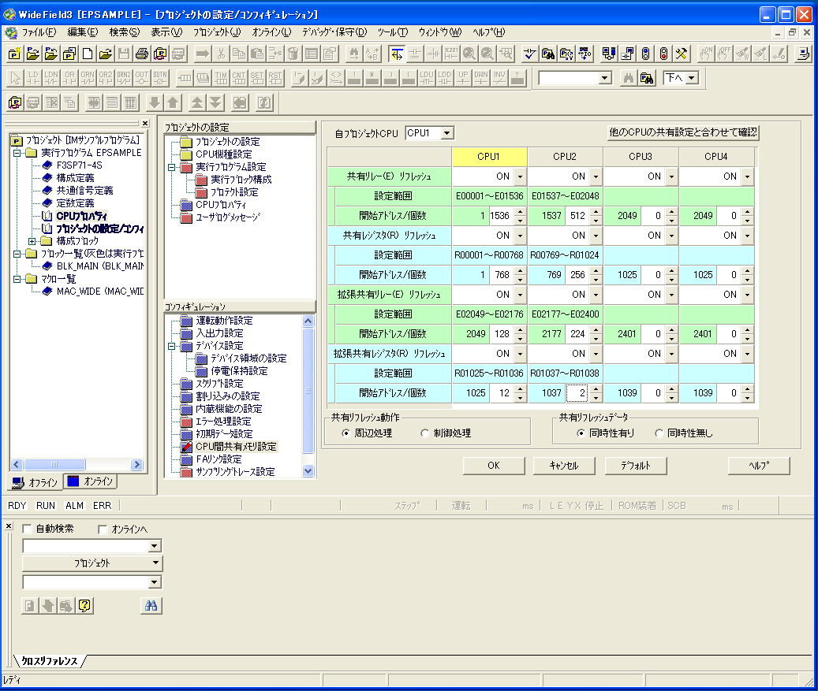
「基本設定」にて共有リレーや共有レジスタの設定を行った後、下図のようにWideField3のCPU間共有メモリ設定にて「基本設定」と内容が合うように設定してください。リフレッシュは全てONにしてください。
注意1) 設定を間違えた場合、どのCPUも明示的にエラーを出さずに、間違った設定のまま動作する場合があります。CPU間共有メモリ設定時には二重チェックを行ってください。
注意2) CPU1にはシーケンスCPU、CPU2にはF3RP61(Linux CPU)を用いるものとし、CPU3とCPU4は使わないようにしてください。

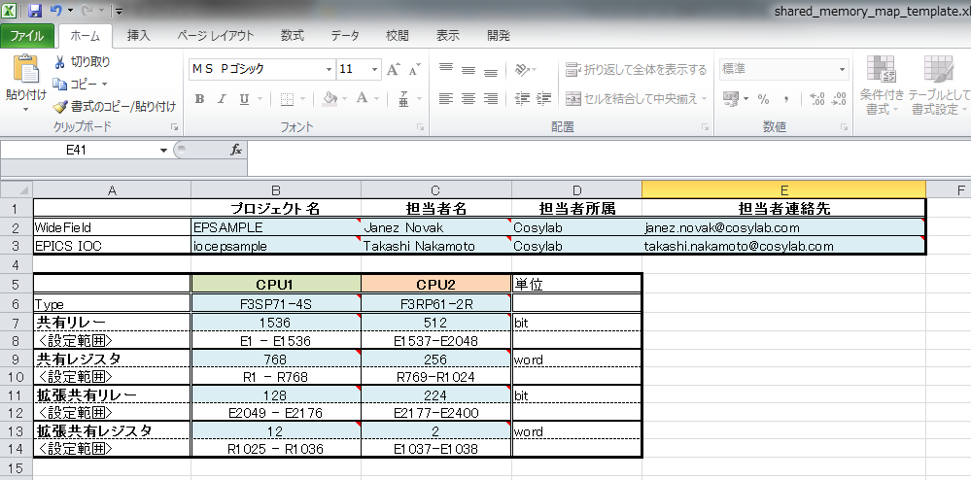

EPICS IOCの設定

st.cmdに下記のような関数をiocInit()の前に記述してください。

 | f3rp61ComDeviceConfigure(0,1536,768,128,12)
 | f3rp61ComDeviceConfigure(1,512,256,224,2)

注意1) 設定を間違えた場合、どのCPUも明示的にエラーを出さずに、間違った設定のまま動作する場合があります。CPU間共有メモリ設定時には二重チェックを行ってください。

